ホーム画面
画面レイアウト定義
共通情報 | システム名 | 掲示板FuJi |  |  |  | 作成者 | 藤元
 | 工程名 | システム設計 |  |  |  | 作成日付 | 2023-05-08
 | ドキュメント名 | 掲示板 システム設計書 |  |  |  | バージョン | v1.1
書誌情報 | 画面ID | G1-1 |  |  |  | 更新者 | 藤元
 | 画面の名称 | ホーム画面 |  |  |  | 更新日付 | 2023-05-24
 | 概要 | 掲示板FuJiのホーム画面を示す
レイアウト図

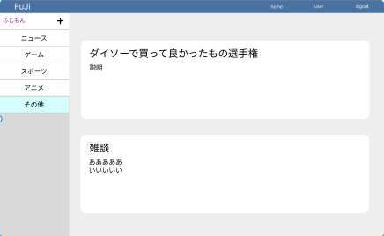

⑤

⑥

④

識別ID | ラベル |  | 画面部品の種類 | 表示範囲 | 画面部品の説明
① | logout |  | リンク | - | ボタンを押すとログアウトする(ログイン中の場合表示される)
① | login |  | リンク | - | ボタンを押すとログインする(ログアウト中の場合表示される)
② | user |  | ボタン | - | ボタンを押すとユーザー情報画面へ遷移する
③ | スレッド作成 |  | リンク | - | リンクを押すと話題作成画面へ遷移する
④ | ジャンル |  | ボタン | - | 話題のジャンルが表示されている
⑤ | スレッド |  | リンク | 全半角50文字 | リンクを押すとその話題のチャット画面へ遷移する
⑥ | スレッドの説明 |  | リンク | 全半角120文字 | リンクを押すとその話題のチャット画面へ遷移する

操作手順

 |  | 1 | userを押すとユーザー情報に遷移する

 |  | 2 | logoutを押すとログアウトする。(ログイン状態の場合に表示される)
 |  |  | loginを押すとログインする。(ログアウト状態の場合に表示される)

 |  | 3 | +を押すと話題を作成できる

 |  | 4 | 話したいジャンルを選択すると、その種類の話題が表示される

 |  | 5 | 表示されている話題をクリックするとその話題のチャット画面へ遷移する

チャット画面
画面レイアウト定義
共通情報 | システム名 | 掲示板FuJi |  |  |  | 作成者 | 藤元
 | 工程名 | システム設計 |  |  |  | 作成日付 | 2023-05-08
 | ドキュメント名 | 掲示板 システム設計書 |  |  |  | バージョン | v1.1
書誌情報 | 画面ID | G1-2 |  |  |  | 更新者 | 藤元
 | 画面の名称 | チャット画面 |  |  |  | 更新日付 | 2023-05-24
 | 概要 | 掲示板のチャット画面を示す
レイアウト図
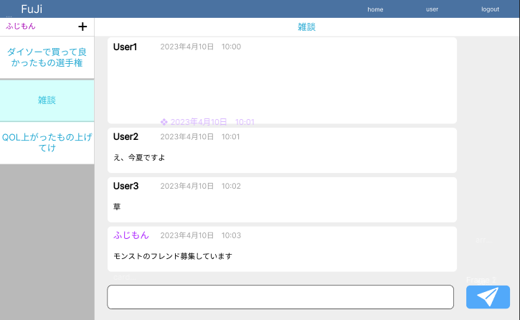
④

⑤

⑦
⑥

識別ID | ラベル |  | 画面部品の種類 | 表示範囲 | 画面部品の説明
① | home |  | リンク | - | FuJiを押すとホーム画面へ遷移する
② | user |  | リンク | - | ボタンを押すとユーザー情報画面へ遷移する
③ | logout |  | リンク | - | ボタンを押すとログアウトする
④ | スレッド作成 |  | リンク | - | リンクを押すと話題作成画面へ遷移する
⑤ | スレッド |  | ボタン | - | リンクを押すとその話題のチャット画面へ遷移する
⑥ | チャット |  | テキストボックス | 全半角120文字 | 話したいことを入力できるテキストボックス
⑦ | 送信 |  | ボタン | - | ボタンを押すと入力したチャットが送信されるボタン

操作手順

 |  | 1 | homeをクリックすると、ホーム画面へ遷移する

 |  | 2 | userを押すとユーザー情報に遷移する

 |  | 3 | logoutを押すとログアウトする

 |  | 4 | +を押すと話題を作成できる

 |  | 5 | 現在作られている話題が表示されていてボタンを押すとその話題に飛ぶ

 |  | 6 | 喋りたいことをテキストボックスへ入力する

 |  | 7 | 送信ボタンを押すとチャットが送信される
 |  |  | ※ログインしていない場合はログイン画面に遷移する

新規話題作成画面
画面レイアウト定義
共通情報 | システム名 | 掲示板FuJi |  |  |  | 作成者 | 藤元
 | 工程名 | システム設計 |  |  |  | 作成日付 | 2023-05-08
 | ドキュメント名 | 掲示板 システム設計書 |  |  |  | バージョン | v1.1
書誌情報 | 画面ID | G1-3 |  |  |  | 更新者 | 藤元
 | 画面の名称 | 話題作成画面 |  |  |  | 更新日付 | 2023-05-24
 | 概要 | 掲示板の話題を作成する画面を示す
④
レイアウト図

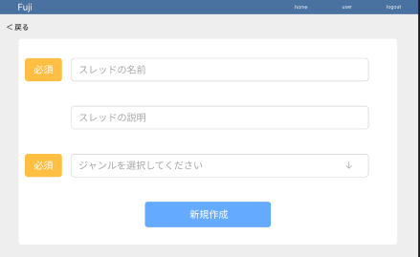

⑤

⑥

⑦

⑧

識別ID | ラベル |  | 画面部品の種類 | 表示範囲 | 画面部品の説明
① | 戻る |  | リンク | - | 戻るを押すとひとつ前の画面へ戻る
② | home |  | リンク | - | homeを押すとホーム画面へ遷移する
③ | user |  | リンク | - | userを押すとユーザー情報画面へ遷移する
④ | logout |  | リンク | - | logoutを押すとログアウトする
⑤ | スレッドの名前 |  | テキストボックス | 50字 | スレッドの名前を入力できるテキストボックス
⑥ | スレッドの説明 |  | テキストボックス | 120字 | スレッドの名説明入力できるテキストボックス
⑦ | ジャンル選択 |  | プルダウン | - | プルダウンでジャンルを選択できる
⑧ | 新規作成 |  | ボタン | - | ボタンを押すと話題が作成される

操作手順

 |  | 1 | 戻るを押すとひとつ前の画面へ戻る
 |  |  | ※ホーム画面から遷移した場合はホーム画面へ遷移し、 チャット画面から遷移した場合はチャット画面へ遷移する

 |  | 2 | homeを押すとホーム画面へ遷移する

 |  | 3 | userを押すとユーザー情報画面へ遷移する

 |  | 4 | logoutを押すとログアウトする

 |  | 5 | 掲示板のタイトルを決めてテキストボックスに入力する

 |  | 6 | 掲示板の説明をテキストボックスに入力する

 |  | 7 | 掲示板のジャンルをプルダウンで選択できる

 |  | 8 | ボタンを押すと話題が作成される

ログイン画面
画面レイアウト定義
共通情報 | システム名 | 掲示板FuJi |  |  |  | 作成者 | 藤元
 | 工程名 | システム設計 |  |  |  | 作成日付 | 2023-04-26
 | ドキュメント名 | 掲示板 システム設計書 |  |  |  | バージョン | v1.1
書誌情報 | 画面ID | G1-4 |  |  |  | 更新者 | 藤元
 | 画面の名称 | ログイン画面 |  |  |  | 更新日付 | 2023-05-24
 | 概要 | 掲示板FuJiの利用に必要なログイン画面のレイアウトを示す
レイアウト図
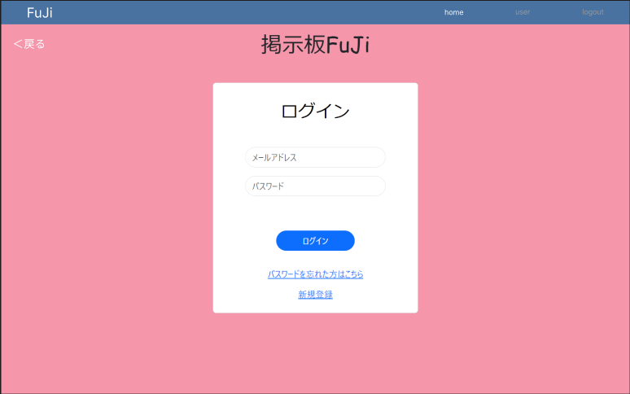
⑥

⑦

④

⑤

使用する部品
識別ID | ラベル |  | 画面部品の種類 | 表示範囲 | 画面部品の説明
① | メールアドレス |  | テキストボックス | 半角30文字 | メールアドレスを入力するテキストボックス
② | パスワード |  | テキストボックス | 半角16文字 | パスワードを入力するテキストボックス
③ | ログイン |  | ボタン | - | ログイン処理を起動するボタン
④ | パスワードを忘れた方はこちら |  | リンク | - | パスワードを忘れたときに押すボタン
⑤ | 新規登録 |  | リンク | - | 新規登録をするボタン
⑥ | home |  | リンク |  | homeを押すとホーム画面へ遷移する
⑦ | 戻る |  | ボタン |  | ひとつ前の画面へ戻る

操作手順

 | 1 | メールアドレスを入力する

 | 2 | パスワードを入力する

 | 3 | ログインのボタンを押下すると、ログイン処理を行いチャット画面
 |  | へ遷移する
 | 4 | パスワードを忘れた方はこちらのボタンを押すとパスワード変更画面へ遷移する

 | 5 | 新規登録のボタンを押すと新規登録画面へ遷移する

 | 6 | homeを押すとホーム画面へ遷移する

 | 7 | 戻るを押すとひとつ前の画面へ戻る

ログアウト完了画面
画面レイアウト定義
共通情報 | システム名 | 掲示板 FuJi |  |  |  | 作成者 | 藤元
 | 工程名 | システム設計 |  |  |  | 作成日付 | 2023-05-16
 | ドキュメント名 | 掲示板FuJi システム設計書 |  |  |  | バージョン | v1.1
書誌情報 | 画面ID | G1-5 |  |  |  | 更新者 | 藤元
 | 画面の名称 | ログアウト完了画面 |  |  |  | 更新日付 | 2023-05-24
 | 概要 | ログアウトが完了した画面を示す
レイアウト図

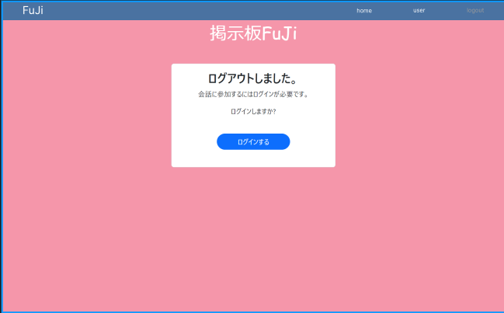

①

使用する部品
識別ID | ラベル |  | 画面部品の種類 | 表示範囲 | 画面部品の説明
① | ログインする |  | ボタン | - | ボタンを押すとログイン画面へ遷移する
② | home |  | リンク | - | homeを押すとホーム画面へ遷移する

操作手順

 | 1 | ボタンを押すとログイン画面へ遷移する

 | 2 | homeを押すとホーム画面へ遷移する

新規登録入力画面
画面レイアウト定義
共通情報 | システム名 | 掲示板FuJi |  |  |  | 作成者 | 藤元
 | 工程名 | システム設計 |  |  |  | 作成日付 | 2022-04-26
 | ドキュメント名 | 掲示板 システム設計書 |  |  |  | バージョン | v1.1
書誌情報 | 画面ID | G1-6-1 |  |  |  | 更新者 | 藤元
 | 画面の名称 | 新規登録入力画面 |  |  |  | 更新日付 | 2023-05-24
 | 概要 | 掲示板でユーザー情報を新規登録する画面のレイアウトを示す
レイアウト図
⑥
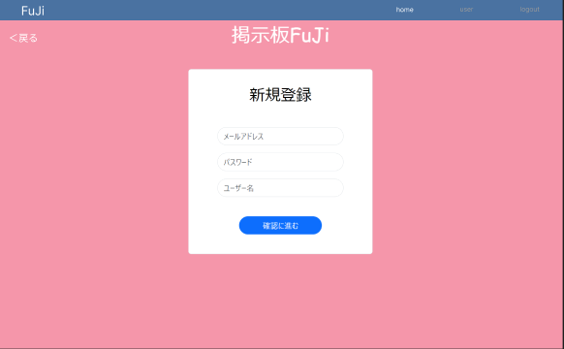

⑤

④

識別ID | ラベル |  | 画面部品の種類 | 表示範囲 | 画面部品の説明
① | メールアドレス |  | テキストボックス | 半角30文字 | メールアドレスを入力するテキストボックス
② | パスワード |  | テキストボックス | 半角30文字 | パスワードを入力するテキストボックス
③ | ユーザー名 |  | テキストボックス | 10文字 | ユーザー名を入力するテキストボックス
④ | アカウント作成 |  | ボタン | - | ボタンを押したら新規登録確認画面へ遷移する
⑤ | 戻る |  | ボタン | - | 戻るを押すとひとつ前の画面へ戻る
⑥ | home |  | リンク | - | homeを押すとホーム画面へ遷移する

操作手順

 | 1 | メールアドレスを入力する

 | 2 | パスワードを入力する

 | 3 | ユーザー名を入力する

 | 4 | ボタンを押すと新規登録確認画面へ遷移する

 | 5 | 戻るを押すとひとつ前の画面へ戻る

 | 6 | homeを押すとホーム画面へ遷移する

新規登録確認画面
画面レイアウト定義
共通情報 | システム名 | 掲示板 FuJi |  |  |  | 作成者 | 藤元
 | 工程名 | システム設計 |  |  |  | 作成日付 | 2023-05-10
 | ドキュメント名 | 掲示板FuJi システム設計書 |  |  |  | バージョン | v1.1
書誌情報 | 画面ID | G1-6-2 |  |  |  | 更新者 | 藤元
 | 画面の名称 | 新規登録確認画面 |  |  |  | 更新日付 | 2023-05-24
 | 概要 | 掲示板の新規登録の確認をする画面
レイアウト図

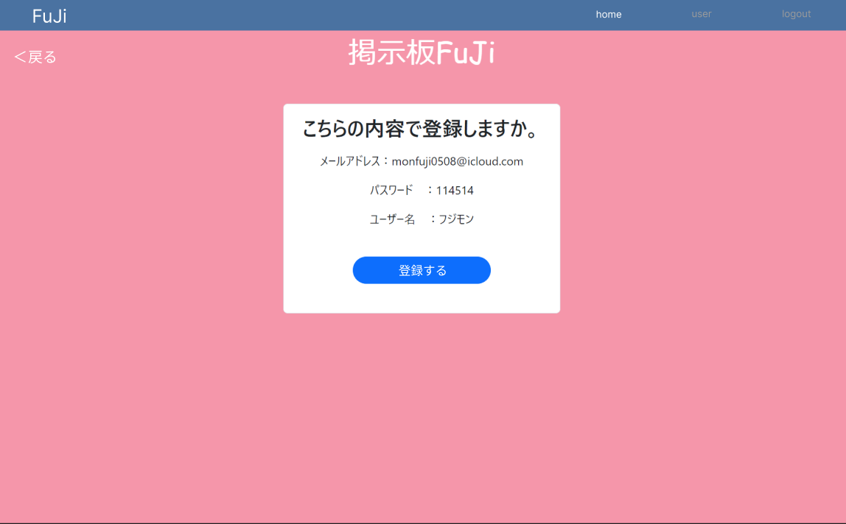

①

使用する部品
識別ID | ラベル |  | 画面部品の種類 | 表示範囲 | 画面部品の説明
① | 登録する |  | ボタン | - | ボタンを押すとアカウントが作成される
② | 戻る |  | ボタン | - | 戻るを押すとひとつ前の画面へ戻る
③ | home |  | リンク | - | homeを押すとホーム画面へ遷移する

操作手順

 | 1 | ボタンを押すとアカウントが作成される

 | 2 | 戻るを押すとひとつ前の画面へ戻る

 | 3 | homeを押すとホーム画面へ遷移する

新規登録完了画面
画面レイアウト定義
共通情報 | システム名 | 掲示板FuJi |  |  |  | 作成者 | 藤元
 | 工程名 | システム設計 |  |  |  | 作成日付 | 2023-05-15
 | ドキュメント名 | 掲示板FuJi システム設計書 |  |  |  | バージョン | v1.1
書誌情報 | 画面ID | G1-6-3 |  |  |  | 更新者 | 藤元
 | 画面の名称 | 新規登録完了画面 |  |  |  | 更新日付 | 2023-05-24
 | 概要 | 掲示板のアカウント作成が完了した画面を示す
レイアウト図

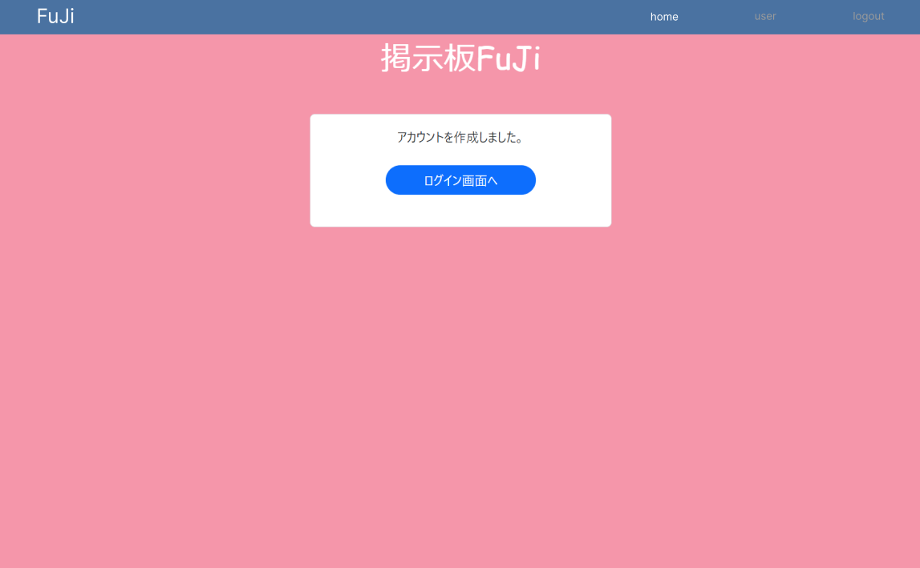

識別ID | ラベル |  | 画面部品の種類 | 表示範囲 | 画面部品の説明
① | ログイン画面へ |  | ボタン | - | ボタンを押すとログイン画面へ遷移する

操作手順

 | 1 | ボタンを押すとログイン画面へ遷移する

パスワード再設定ユーザー確認画面
画面レイアウト定義
共通情報 | システム名 | 掲示板FuJi |  |  |  | 作成者 | 藤元
 | 工程名 | システム設計 |  |  |  | 作成日付 | 2023-05-08
 | ドキュメント名 | 掲示板FuJi システム設計書 |  |  |  | バージョン | v1.1
書誌情報 | 画面ID | G1-7-1 |  |  |  | 更新者 | 藤元
 | 画面の名称 | パスワード再設定ユーザー確認画面 |  |  |  | 更新日付 | 2023-05-24
 | 概要 | 掲示板FuJiのパスワードを忘れて、変更するときの画面を示す
レイアウト図
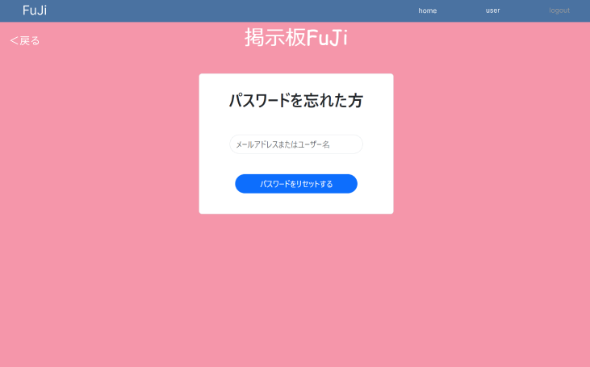
④
⑤

識別ID | ラベル |  | 画面部品の種類 | 表示範囲 | 画面部品の説明
① | メールアドレスまたはユーザー名 |  | テキストボックス | 半角60文字 | メールアドレス、ユーザー名を入力するテキストボックス
② | パスワードをリセットする |  | ボタン | - | パスワードがリセットされるボタン
③ | 戻る |  | ボタン | - | 戻るを押すとひとつ前の画面へ戻る
④ | home |  | リンク | - | homeを押すとホーム画面へ遷移する
⑤ | user |  | リンク | - | userを押すとユーザー情報画面へ遷移する

操作手順

 | 1 | メールアドレスまたはユーザー名を入力する

 | 2 | パスワードをリセットするボタンを押すとパスワードがリセットされる

 | 3 | 戻るを押すとひとつ前の画面へ戻る

 | 4 | homeを押すとホーム画面へ遷移する

 | 5 | userを押すとユーザー情報画面へ遷移する

パスワード再設定入力画面
画面レイアウト定義
共通情報 | システム名 | 掲示板 FuJi |  |  |  | 作成者 | 藤元
 | 工程名 | システム設計 |  |  |  | 作成日付 | 2023-05-10
 | ドキュメント名 | 掲示板FuJi システム設計書 |  |  |  | バージョン | v1.1
書誌情報 | 画面ID | G1-7-2 |  |  |  | 更新者 | 藤元
 | 画面の名称 | パスワード再設定入力画面 |  |  |  | 更新日付 | 2023-05-24
 | 概要 | 掲示板のパスワードを任意で変更する画面
レイアウト図

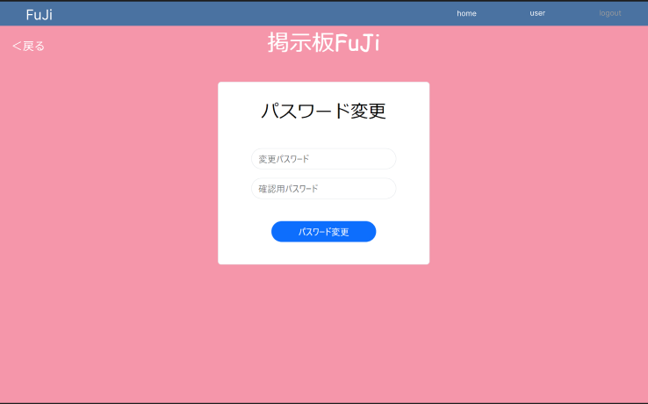
④
⑤

⑥

①

②

③

使用する部品
識別ID | ラベル |  | 画面部品の種類 | 表示範囲 | 画面部品の説明
① | 変更パスワード |  | テキストボックス | 半角16字 | 変更用のパスワードを入力するテキストボックス
② | 確認用パスワード |  | テキストボックス | 半角16字 | 確認用のパスワードを入力するテキストボックス
③ | パスワード変更 |  | パスワード変更 | - | パスワードが変更されるボタン
④ | home |  | リンク | - | homeを押すとホーム画面へ遷移する
⑤ | user |  | リンク | - | userを押すとユーザー情報画面へ遷移する
⑥ | 戻る |  | ボタン | - | 戻るを押すとひとつ前の画面へ戻る

操作手順

 | 1 | 変更用のパスワードを入力する

 | 2 | 確認用のパスワードを入力する

 | 3 | ボタンを押すとパスワードが変更される

 | 4 | homeを押すとホーム画面へ遷移する

 | 5 | userを押すとユーザー情報画面へ遷移する

 | 6 | 戻るを押すとひとつ前の画面へ戻る

パスワード再設定確認画面
画面レイアウト定義
共通情報 | システム名 | 掲示板 FuJi |  |  |  | 作成者 | 藤元
 | 工程名 | システム設計 |  |  |  | 作成日付 | 2023-05-10
 | ドキュメント名 | 掲示板FuJi システム設計書 |  |  |  | バージョン | v1.1
書誌情報 | 画面ID | G1-7-3 |  |  |  | 更新者 | 藤元
 | 画面の名称 | パスワード再設定確認画面 |  |  |  | 更新日付 | 2023-05-24
 | 概要 | 掲示板のパスワード変更の確認をする画面
レイアウト図
③
④
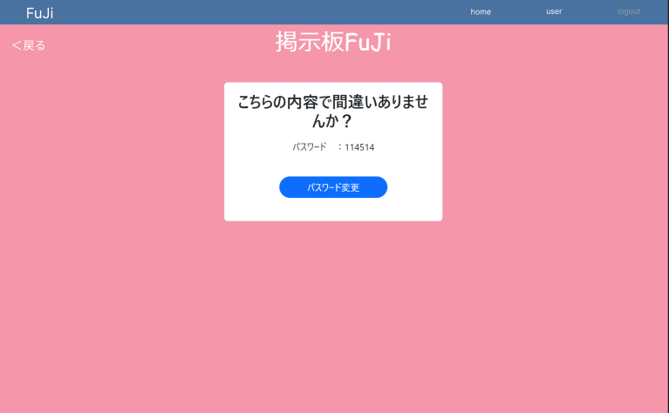

②

①

使用する部品
識別ID | ラベル |  | 画面部品の種類 | 表示範囲 | 画面部品の説明
① | アカウントを作成 |  | ボタン | - | ボタンを押すとアカウントが作成される
② | 戻る |  | ボタン | - | 戻るを押すとひとつ前の画面へ戻る
③ | home |  | リンク | - | homeを押すとホーム画面へ遷移する
④ | user |  | リンク | - | userを押すとユーザー情報画面へ遷移する

操作手順

 | 1 | ボタンを押すとアカウントが作成される

 | 2 | 戻るを押すとひとつ前の画面へ戻る

 | 3 | homeを押すとホーム画面へ遷移する

 | 4 | userを押すとユーザー情報画面へ遷移する

パスワード再設定完了画面
画面レイアウト定義
共通情報 | システム名 | 掲示板 FuJi |  |  |  | 作成者 | 藤元
 | 工程名 | システム設計 |  |  |  | 作成日付 | 2023-05-16
 | ドキュメント名 | 掲示板FuJi システム設計書 |  |  |  | バージョン | v1.1
書誌情報 | 画面ID | G1-7-4 |  |  |  | 更新者 | 藤元
 | 画面の名称 | パスワード再設定完了画面 |  |  |  | 更新日付 | 2023-05-26
 | 概要 | パスワードの変更が完了した画面を示す
レイアウト図
③
④
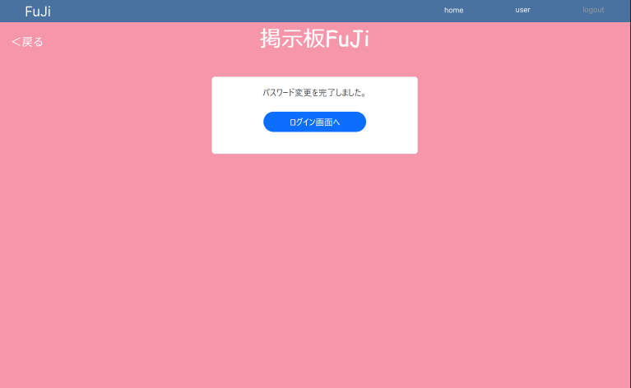

②

①

使用する部品
識別ID | ラベル |  | 画面部品の種類 | 表示範囲 | 画面部品の説明
① | ログイン画面へ |  | ボタン | - | ボタンを押すとログイン画面へ遷移する
② | 戻る |  | リンク | - | 戻るを押すとひとつ前の画面へ戻る
③ | home |  | リンク | - | homeを押すとホーム画面へ遷移する
④ | user |  | リンク | - | userを押すとユーザー情報画面へ遷移する

操作手順

 | 1 | ボタンを押すとログイン画面へ遷移する

 | 2 | 戻るを押すとひとつ前の画面へ戻る

 | 3 | homeを押すとホーム画面へ遷移する

 | 4 | userを押すとユーザー情報画面へ遷移する

ユーザー情報確認画面
画面レイアウト定義
共通情報 | システム名 | 掲示板FuJi |  |  |  | 作成者 | 藤元
 | 工程名 | システム設計 |  |  |  | 作成日付 | 2023-05-15
 | ドキュメント名 | 掲示板FuJi システム設計書 |  |  |  | バージョン | v1.1
書誌情報 | 画面ID | G1-8-1 |  |  |  | 更新者 | 藤元
 | 画面の名称 | ユーザー情報確認画面 |  |  |  | 更新日付 | 2023-05-26
 | 概要 | 掲示板FuJiのユーザー情報画面を示す
レイアウト図

④
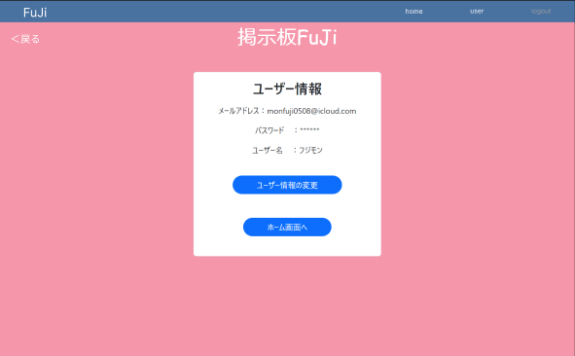
⑤

識別ID | ラベル |  | 画面部品の種類 | 表示範囲 | 画面部品の説明
① | ユーザー情報の変更 |  | ボタン | - | ユーザー情報を変更するボタン
② | ホーム画面へ |  | ボタン | - | ホーム画面へ遷移するボタン
③ | 戻る |  | リンク | - | 戻るを押すとひとつ前の画面へ戻る
④ | home |  | リンク | - | homeを押すとホーム画面へ遷移する
⑤ | user |  | リンク | - | userを押すとユーザー情報画面へ遷移する

操作手順

 | 1 | ユーザー情報の変更のボタンを押すとユーザー情報の変更画面へ遷移する

 | 2 | ホーム画面へのボタンを押すとホーム画面へ遷移する

 | 3 | 戻るを押すとひとつ前の画面へ戻る

 | 4 | homeを押すとホーム画面へ遷移する

 | 5 | userを押すとユーザー情報画面へ遷移する

ユーザー、パスワード変更入力画面
画面レイアウト定義
共通情報 | システム名 | 掲示板FuJi |  |  |  | 作成者 | 藤元
 | 工程名 | システム設計 |  |  |  | 作成日付 | 2023-05-15
 | ドキュメント名 | 掲示板FuJi システム設計書 |  |  |  | バージョン | v1.1
書誌情報 | 画面ID | G1-8-2 |  |  |  | 更新者 | 藤元
 | 画面の名称 | ユーザー名、パスワード変更入力画面 |  |  |  | 更新日付 | 2023-05-26
 | 概要 | 掲示板FuJiのユーザー情報の変更をする画面を示す
レイアウト図
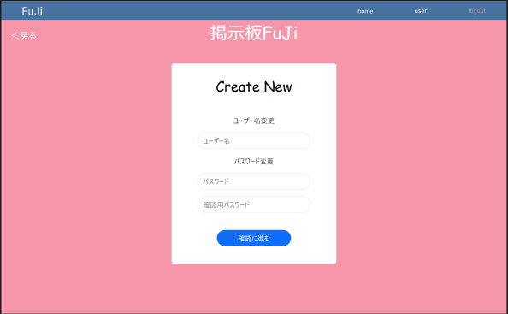
⑥
⑦
⑤

④

識別ID | ラベル |  | 画面部品の種類 | 表示範囲 | 画面部品の説明
① | ユーザー名 |  | テキストボックス | 10文字 | ユーザー名を変更するテキストボックス
② | パスワード |  | テキストボックス | 半角16字 | 新しいパスワードを入力するテキストボックス
③ | 確認用パスワード |  | テキストボックス | 半角16字 | 確認のためもう一度パスワードを入力するテキストボックス
④ | 確認へ進む |  | ボタン | - | ボタンを押すとユーザー情報変更確認画面へ遷移する
⑤ | 戻る |  | リンク | - | 戻るを押すとひとつ前の画面へ戻る
⑥ | home |  | リンク | - | homeを押すとホーム画面へ遷移する
⑦ | user |  | リンク | - | userを押すとユーザー情報画面へ遷移する

操作手順

 | 1 | ユーザー名を変更できる

 | 2 | 新しいパスワードに変更できる

 | 3 | 確認の為、もう一度上記で入力したパスワードを入力してもらう

 | 4 | ボタンを押すとユーザー情報変更確認画面へ遷移する

 | 5 | 戻るを押すとひとつ前の画面へ戻る

 | 6 | homeを押すとホーム画面へ遷移する

 | 7 | userを押すとユーザー情報画面へ遷移する

ユーザー名、パスワード変更確認画面
画面レイアウト定義
共通情報 | システム名 | 掲示板 FuJi |  |  |  | 作成者 | 藤元
 | 工程名 | システム設計 |  |  |  | 作成日付 | 2023-05-10
 | ドキュメント名 | 掲示板FuJi システム設計書 |  |  |  | バージョン | v1.1
書誌情報 | 画面ID | G1-8-3 |  |  |  | 更新者 | 藤元
 | 画面の名称 | ユーザー名、パスワード変更確認画面 |  |  |  | 更新日付 | 2023-05-26
 | 概要 | 掲示板のユーザー情報の変更を確認をする画面
レイアウト図

③
④
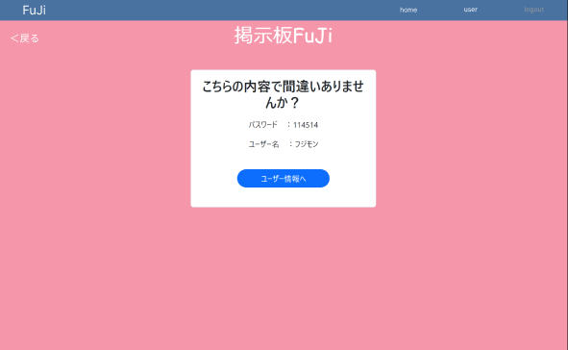
②

①

使用する部品
識別ID | ラベル |  | 画面部品の種類 | 表示範囲 | 画面部品の説明
① | ユーザー情報へ |  | ボタン | - | ボタンを押すとアカウント情報が変更される
② | 戻る |  | リンク | - | 戻るを押すとひとつ前の画面へ戻る
③ | home |  | リンク | - | homeを押すとホーム画面へ遷移する
④ | user |  | リンク | - | userを押すとユーザー情報画面へ遷移する

操作手順

 | 1 | ボタンを押すとアカウント情報が変更される

 | 2 | 戻るを押すとひとつ前の画面へ戻る

 | 3 | homeを押すとホーム画面へ遷移する

 | 4 | userを押すとユーザー情報画面へ遷移する

ユーザー名、パスワード変更完了画面
画面レイアウト定義
共通情報 | システム名 | 掲示板 FuJi |  |  |  | 作成者 | 藤元
 | 工程名 | システム設計 |  |  |  | 作成日付 | 2023-05-16
 | ドキュメント名 | 掲示板FuJi システム設計書 |  |  |  | バージョン | v1.１
書誌情報 | 画面ID | G1-8-4 |  |  |  | 更新者 | 藤元
 | 画面の名称 | ユーザー名、パスワード変更完了画面 |  |  |  | 更新日付 | 2023-05-26
 | 概要 | ユーザー情報の変更が完了した画面を示す
レイアウト図
②
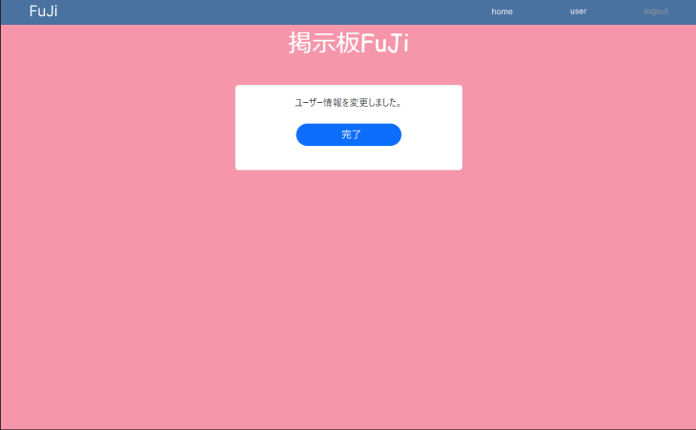
③

①

使用する部品
識別ID | ラベル |  | 画面部品の種類 | 表示範囲 | 画面部品の説明
① | 完了 |  | ボタン | - | ボタンを押すとユーザー情報画面へ遷移する
② | home |  | リンク | - | homeを押すとホーム画面へ遷移する
③ | user |  | リンク | - | userを押すとユーザー情報画面へ遷移する

操作手順

 | 1 | ボタンを押すとユーザー情報へ遷移する

 | 2 | homeを押すとホーム画面へ遷移する

 | 3 | userを押すとユーザー情報画面へ遷移する

